II SEMESTRE
POLICIA NACIONAL DEL PERU

CUADRO ESTADISTICO DE ACCIDENTE DE TRANSITO REGISTRADO DURANTE EL II TRIMESTRE 2015 (ABRIL-MAYO-JUNIO), EN LA JURISDICCION DE LAS DIECIOCHO COMISARIAS PNP DE TRUJILLO

N° | FECHA | HORA | LUGAR (Av. ,Jr., Calle) | CAUSAS DEL ACCIDENTE | CLASE DE VEHICULO | TIPO DE SERVICIO (Público, Provincial o Interprovincial) | FALLECIDOS |  | HERIDOS |  | DIA DE INCIDENCIA
 |  |  |  |  |  |  | H | M | H | M
CPNP AYACUCHO
 |  |  |  |  | ABRIL | CPNP AYACUCHO | 0 | 0 | 15 | 0
 |  |  |  |  | MAYO | CPNP AYACUCHO | 0 | 0 | 41 | 0
 |  |  |  |  | JUNIO | CPNP AYACUCHO | 0 | 0 | 18 | 0
CPNP LA NORIA
 |  |  |  |  | ABRIL | CPNP LA NORIA | 0 | 0 | 47 | 20
 |  |  |  |  | MAYO | CPNP LA NORIA | 0 | 1 | 36 | 12
 |  |  |  |  | JUNIO | CPNP LA NORIA | 0 | 0 | 32 | 11
CPNP EL ALAMBRE
 |  |  |  |  | ABRIL | CPNP EL ALAMBRE | 0 | 0 | 11 | 11
 |  |  |  |  | MAYO | CPNP EL ALAMBRE | 0 | 0 | 3 | 1
 |  |  |  |  | JUNIO | CPNP EL ALAMBRE | 0 | 0 | 9 | 9
CPNP BELLAVISTA
 |  |  |  |  | ABRIL | CPNP BELLAVISTA | 1 | 0 | 20 | 7
CPNP JERUSALEN
 |  |  |  |  | ABRIL | CPNP JERUSALEN | 2 | 0 | 21 | 0
 |  |  |  |  | MAYO | CPNP JERUSALEN | 0 | 0 | 12 | 0
 |  |  |  |  | JUNIO | CPNP JERUSALEN | 0 | 0 | 6 | 3
CPNP FLORENCIA DE MORA
 |  |  |  |  | ABRIL | CPNP FLORENCIA DE MORA | 0 | 0 | 4 | 1
 |  |  |  |  | MAYO | CPNP FLORENCIA DE MORA | 0 | 0 | 9 | 5
 |  |  |  |  |  | CPNP FLORENCIA DE MORA | 0 | 0 | 1 | 1
CPNP NICOLAS ALCAZAR
 |  |  |  |  | ABRIL | CPNP NIC. ALCAZAR | 0 | 0 | 10 | 5
 |  |  |  |  | MAYO | CPNP N. ALCAZAR | 0 | 0 | 8 | 5
...
N° | FECHA | HORA | LUGAR (Av. ,Jr., Calle) | CAUSAS DEL ACCIDENTE | CLASE DE VEHICULO | TIPO DE SERVICIO (Público, Provincial o Interprovincial) | FALLECIDOS |  | HERIDOS |  | DIA DE INCIDENCIA
 |  |  |  |  | MAYO | CPNP EL MILAGRO | 0 | 0 | 1 | 0
 |  |  |  |  | JUNIO | CPNP EL MILAGRO | 1 | 1 | 6 | 3
CPNP HUANCHACO
 |  |  |  |  | ABRIL | CPNP HUANCHACO | 4 | 2 | 4 | 1
 |  |  |  |  | MAYO | CPNP HUANCHACO | 2 | 1 | 0 | 0
 |  |  |  |  | JUNIO | CPNP HUANCHACO | 1 | 2 | 0 | 0
TOTAL 18 COMISARIAS PROVINCIA DE TRUJILLO |  |  |  |  |  |  | 15 | 8 | 436 | 139
TOTAL 3 COMISARIAS DISTRITO DE TRUJILLO |  |  |  |  |  |  | 0 | 1 | 212 | 64

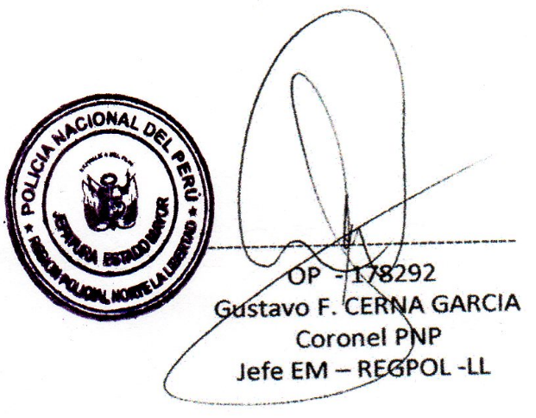
 | Vo Bo
 |  |  |  |  | ENCARG. DE ELABORACION DEL CUADRO

III SEMESTRE
POLICIA NACIONAL DEL PERU

CUADRO DE ACCIDENTE DE TRANSITO REGISTRADO EN LAS DIECIOCHO CPNP DE LA PROVINCIA DE TRUJILLO, DURANTE EL III TRIMESTRE 2015 (JULIO, AGOSTO Y SETIEMBRE)

N° | FECHA | HORA | LUGAR (Av. ,Jr., Calle) | CAUSAS DEL ACCIDENTE | CLASE DE VEHICULO | TIPO DE SERVICIO (Público, Provincial o Interprovincial) | FALLECIDOS |  | HERIDOS |  | DIA DE INCIDENCIA
 |  |  |  |  |  |  | H | M | H | M
CPNP AYACUCHO
 |  |  |  |  | JULIO | CPNP AYACUCHO | 0 | 0 | 17 | 0
 |  |  |  |  | AGOSTO | CPNP AYACUCHO | 0 | 0 | 9 | 0
 |  |  |  |  | SETIEMBRE | CPNP AYACUCHO | 2 | 0 | 23 | 0
CPNP LA NORIA
 |  |  |  |  | JULIO | CPNP LA NORIA | 0 | 0 | 27 | 7
 |  |  |  |  | AGOSTO | CPNP LA NORIA | 0 | 0 | 42 | 3
 |  |  |  |  | SETIEMBRE | CPNP LA NORIA | 0 | 0 | 28 | 6
CPNP BUENOS. AIRES
 |  |  |  |  | JULIO | CPNP BNS. AIRES | 0 | 0 | 3 | 3
 |  |  |  |  | AGOSTO | CPNP BNS. AIRES | 0 | 0 | 14 | 7
 |  |  |  |  | SETIEMBRE | CPNP BNS. AIRES | 0 | 0 | 4 | 14
CPNP BELLAVISTA
 |  |  |  |  | SETIEMBRE | CPNP BELLAVISTA | 0 | 0 | 21 | 9
CPNP JERUSALEN
 |  |  |  |  | JULIO | CPNP JERUSALEN | 0 | 0 | 10 | 4
 |  |  |  |  | AGOSTO | CPNP JERUSALEN | 0 | 0 | 9 | 8
 |  |  |  |  | SETIEMBRE | CPNP JERUSALEN | 0 | 0 | 7 | 4
CPNP FLORENCIA DE MORA
 |  |  |  |  | JULIO | CPNP FLORENCIA DE MORA | 0 | 0 | 17 | 3
 |  |  |  |  | AGOSTO | CPNP FLORENCIA DE MORA | 0 | 0 | 5 | 0
 |  |  |  |  | SETIEMBRE | CPNP FLORENCIA DE MORA | 0 | 0 | 5 | 1
CPNP HUANCHACO
 |  |  |  |  | JULIO | CPNP HUANCHACO | 0 | 0 | 3 | 0
 |  |  |  |  | AGOSTO | CPNP HUANCHACO | 0 | 0 | 0 | 0
 |  |  |  |  | SETIEMBRE | CPNP HUANCHACO | 10 | 0 | 0 | 0
CPNP LAREDO
 |  |  |  |  | JULIO | CPNP LAREDO | 3 | 0 | 9 | 1
 |  |  |  |  | AGOSTO | CPNP LAREDO | 0 | 1 | 52 | 0
 |  |  |  |  | SETIEMBRE | CPNP LAREDO | 0 | 0 | 1 | 0
CPNP MIRAMAR
 |  |  |  |  | JULIO | CPNP MIRAMAR | 0 | 0 | 13 | 7
 |  |  |  |  | AGOSTO | CPNP MIRAMAR | 0 | 0 | 5 | 5
 |  |  |  |  | SETIEMBRE | CPNP MIRAMAR | 0 | 0 | 5 | 2
CPNP MOCHE
 |  |  |  |  | JULIO | CPNP MOCHE | 0 | 0 | 8 | 1
 |  |  |  |  | AGOSTO | CPNP MOCHE | 0 | 0 | 7 | 3
 |  |  |  |  | SETIEMBRE | CPNP MOCHE | 1 | 0 | 17 | 11
CPNP SALAVERRY
 |  |  |  |  | SETIEMBRE | CPNP SALAVERRY | 0 | 0 | 11 | 0
CPNP NICOLAS ALCAZAR
 |  |  |  |  | JULIO | CPNP NICOLAS ALCAZAR | 0 | 0 | 3 | 4
 |  |  |  |  | AGOSTO | CPNP NICOLAS ALCAZAR | 0 | 0 | 7 | 1
 |  |  |  |  | SETIEMBRE | CPNP NICOLAS ALCAZAR | 0 | 0 | 10 | 0
 | CPNP SANCHEZ CARRION
 |  |  |  |  | JULIO | CPNP SANCHEZ CARRION | 0 | 0 | 4 | 6
 |  |  |  |  | AGOSTO | CPNP SANCHEZ CARRION | 0 | 0 | 2 | 1
 |  |  |  |  | SETIEMBRE | CPNP SANCHEZ CARRION | 0 | 0 | 9 | 8
CPNP EL MILAGRO
...
N° | FECHA | HORA | LUGAR (Av. ,Jr., Calle) | CAUSAS DEL ACCIDENTE | CLASE DE VEHICULO | TIPO DE SERVICIO (Público, Provincial o Interprovincial) | FALLECIDOS |  | HERIDOS |  | DIA DE INCIDENCIA
 |  |  |  |  | SETIEMBRE | CPNP EL ALAMBRE | 0 | 0 | 42 | 8
CPNP ALTO TRUJILLO
 |  |  |  |  | SETIEMBRE | CPNP ALTO TRUJILLO | 0 | 0 | 1 | 0
 |  |  |  |  | AGOSTO | CPNP ALTO TRUJILLO | 7 | 1 | 0 | 1
TOTAL 18 COMISARIAS PROVINCIA DE TRUJILLO |  |  |  |  |  |  | 30 | 3 | 535 | 154
TOTAL 3 COMISARIAS DISTRITO DE TRUJILLO |  |  |  |  |  |  | 2 | 0 | 244 | 44

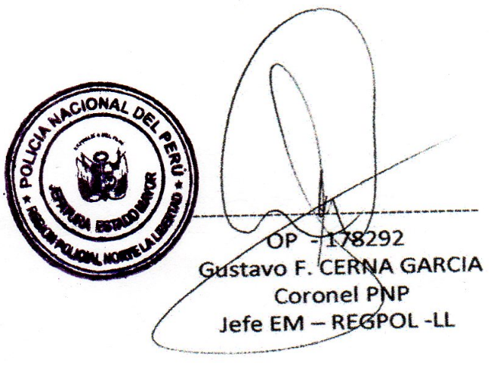
 |  |  |  |  | Trujillo, 09 de Diciembre del 2015
 |  |  | Vo. Bo.
 |  |  |  |  | ENCARG. DE ELABORAC. DEL CUADRO

IV SEMESTRE
POLICIA NACIONAL DEL PERU
REGPOL LL. |  |  |  |  |  |  | EM/UNIEST.
CUADRO DE ACCIDENTES DE TRANSITO REGISTRADOS EN LAS DIECIOCHO (18) COMISARIAS PNP REGION POLICIAL LA LIBERTAD, DURANTE EL IV TRIMESTRE 2015 (OCTUBRE, NOVIEMBRE Y DICIEMBRE)

N° | FECHA | HORA | LUGAR (Av. ,Jr., Calle) | CAUSAS DEL ACCIDENTE | CLASE DE VEHICULO | TIPO DE SERVICIO (Público, Provincial o Interprovincial) | FALLECIDOS |  | HERIDOS |  | DIA DE INCIDENCIA
 |  |  |  |  |  |  | H | M | H | M
 | CPNP EL ALAMBRE
 |  |  |  |  | OCTUBRE | CPNP EL ALAMBRE | 0 | 0 | 39 | 1
 |  |  |  |  | NOVIEMBRE | CPNP EL ALAMBRE | 0 | 0 | 51 | 0
 |  |  |  |  | DICIEMBRE | CPNP EL ALAMBRE | 0 | 0 | 42 | 0
CPNP AYACUCHO
 |  |  |  |  | OCTUBRE | CPNP AYACUCHO | 0 | 0 | 15 | 11
 |  |  |  |  | NOVIEMBRE | CPNP AYACUCHO | 0 | 0 | 11 | 6
 |  |  |  |  | DICIEMBRE | CPNP AYACUCHO | 0 | 0 | 5 | 3
CPNP ALTO TRUJILLO
 |  |  |  |  | OCTUBRE | CPNP ALTO TRUJILLO | 0 | 0 | 5 | 2
 |  |  |  |  | NOVIEMBRE | CPNP ALTO TRUJILLO | 0 | 0 | 2 | 1
 |  |  |  |  | DICIEMBRE | CPNP ALTO TRUJILLO | 0 | 0 | 6 | 4
CPNP BELLAVISTA
 |  |  |  |  | OCTUBRE | CPNP BELLAVISTA | 0 | 0 | 17 | 3
CPNP JERUSALEN
 |  |  |  |  | OCTUBRE | CPNP JERUSALEN | 1 | 0 | 21 | 3
 |  |  |  |  | NOVIEMBRE | CPNP JERUSALEN | 0 | 0 | 9 | 6
 |  |  |  |  | DICIEMBRE | CPNP JERUSALEN | 0 | 0 | 8 | 8
CPNP EL MILAGRO
 |  |  |  |  | OCTUBRE | CPNP EL MILAGRO | 0 | 0 | 1 | 0
 |  |  |  |  | NOVIEMBRE | CPNP EL MILAGRO | 2 | 0 | 5 | 7
 |  |  |  |  | DICIEMBRE | CPNP EL MILAGRO | 4 | 0 | 11 | 14
 | CPNP FLORENCIA DE MORA
 |  |  |  |  | OCTUBRE | CPNP FLORENCIA DE MORA | 0 | 0 | 13 | 0
 |  |  |  |  | NOVIEMBRE | CPNP FLORENCIA DE MORA | 0 | 0 | 17 | 3
 |  |  |  |  | DICIEMBRE | CPNP FLORENCIA DE MORA | 1 | 0 | 16 | 0
CPNP NICOLAS ALCAZAR
 |  |  |  |  | OCTUBRE | CPNP NICOLAS ALCAZAR | 0 | 0 | 7 | 3
 |  |  |  |  | NOVIEMBRE | CPNP NICOLAS ALCAZAR | 0 | 0 | 6 | 5
 |  |  |  |  | DICIEMBRE | CPNP NICOLAS ALCAZAR | 0 | 0 | 4 | 5
 | CPNP SANCHEZ CARRION
 |  |  |  |  | OCTUBRE | CPNP SANCHEZ CARRION | 0 | 0 | 10 | 0
 |  |  |  |  | NOVIEMBRE | CPNP SANCHEZ CARRION | 0 | 0 | 10 | 0
 |  |  |  |  | DICIEMBRE | CPNP SANCHEZ CARRION | 0 | 0 | 12 | 0
CPNP LAREDO
 |  |  |  |  | OCTUBRE | CPNP LAREDO | 0 | 1 | 2 | 0
 |  |  |  |  | NOVIEMBRE | CPNP LAREDO | 0 | 0 | 3 | 1
 |  |  |  |  | DICIEMBRE | CPNP LAREDO | 0 | 0 | 4 | 6
CPNP MIRAMAR
 |  |  |  |  | OCTUBRE | CPNP MIRAMAR | 0 | 0 | 1 | 0
 |  |  |  |  | NOVIEMBRE | CPNP MIRAMAR | 0 | 0 | 3 | 0
 |  |  |  |  | DICIEMBRE | CPNP MIRAMAR | 0 | 3 | 0 | 0
CPNP MOCHE
 |  |  |  |  | OCTUBRE | CPNP MOCHE | 0 | 0 | 10 | 5
 |  |  |  |  | NOVIEMBRE | CPNP MOCHE | 0 | 0 | 4 | 3
 |  |  |  |  | DICIEMBRE | CPNP MOCHE | 0 | 0 | 6 | 2
CPNP SALAVERRY
 |  |  |  |  | OCTUBRE | CPNP SALAVERRY | 0 | 0 | 2 | 0
 |  |  |  |  | NOVIEMBRE | CPNP SALAVERRY | 0 | 0 | 4 | 0
CPNP POROTO
 |  |  |  |  | OCTUBRE | CPNP POROTO | 0 | 0 | 4 | 9
 |  |  |  |  | NOVIEMBRE | CPNP POROTO | 0 | 0 | 1 | 0
 |  |  |  |  | DICIEMBRE | CPNP POROTO | 0 | 0 | 0 | 3
CPNP SIMBAL
 |  |  |  |  | NOVIEMBRE | CPNP SIMBAL | 0 | 0 | 2 | 0
CPNP BUENOS AIRES
 |  |  |  |  | OCTUBRE | CPNP BUENOS AIRES | 0 | 0 | 0 | 6
...
N° | FECHA | HORA | LUGAR (Av. ,Jr., Calle) | CAUSAS DEL ACCIDENTE | CLASE DE VEHICULO | TIPO DE SERVICIO (Público, Provincial o Interprovincial) | FALLECIDOS |  | HERIDOS |  | DIA DE INCIDENCIA
 |  |  |  |  | DICIEMBRE | CPNP LA NORIA | 0 | 0 | 53 | 0
TOTAL 18 COMISARIAS PROVINCIA DE TRUJILLO |  |  |  |  |  |  | 8 | 4 | 562 | 157
TOTAL 3 COMISARIAS DISTRITO DE TRUJILLO |  |  |  |  |  |  | 0 | 0 | 315 | 29


 |  |  |  | Trujillo, 27 de Enero del 2016
 |  |  | Vo. Bo. |  | ENCARG. DE ELABORAR EL CUADRO

